LevelC_电能量市场出清电价
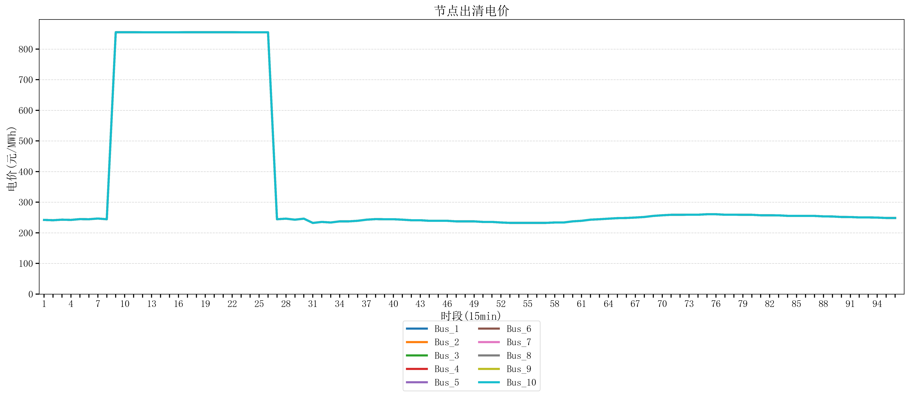
节点编号 | 电价类型 | 时段1 | 时段2 | 时段3 | 时段4 | 时段5 | 时段6 | 时段7 | 时段8 | 时段9 | 时段10 | 时段11 | 时段12 | 时段13 | 时段14 | 时段15 | 时段16 | 时段17 | 时段18 | 时段19 | 时段20 | 时段21 | 时段22
id | price_type | t1 | t2 | t3 | t4 | t5 | t6 | t7 | t8 | t9 | t10 | t11 | t12 | t13 | t14 | t15 | t16 | t17 | t18 | t19 | t20 | t21 | t22
str | str | float64 | float64 | float64 | float64 | float64 | float64 | float64 | float64 | float64 | float64 | float64 | float64 | float64 | float64 | float64 | float64 | float64 | float64 | float64 | float64 | float64 | float64
Bus_1 | 电能量电价 | 242.11096 | 241.0408 | 242.88264 | 242.11096 | 244.72448 | 244.32044 | 246.56632 | 244.32044 | 854.88856 | 854.88856 | 854.88856 | 854.79162105 | 854.79162105 | 854.79162105 | 854.79162105 | 854.79162105 | 854.88856 | 854.88856 | 854.88856 | 854.88856 | 854.88856 | 854.88856
Bus_2 | 电能量电价 | 242.11096 | 241.0408 | 242.88264 | 242.11096 | 244.72448 | 244.32044 | 246.56632 | 244.32044 | 854.88856 | 854.88856 | 854.88856 | 854.79162105 | 854.79162105 | 854.79162105 | 854.79162105 | 854.79162105 | 854.88856 | 854.88856 | 854.88856 | 854.88856 | 854.88856 | 854.88856
Bus_3 | 电能量电价 | 242.11096 | 241.0408 | 242.88264 | 242.11096 | 244.72448 | 244.32044 | 246.56632 | 244.32044 | 854.88856 | 854.88856 | 854.88856 | 854.79162105 | 854.79162105 | 854.79162105 | 854.79162105 | 854.79162105 | 854.88856 | 854.88856 | 854.88856 | 854.88856 | 854.88856 | 854.88856
Bus_4 | 电能量电价 | 242.11096 | 241.0408 | 242.88264 | 242.11096 | 244.72448 | 244.32044 | 246.56632 | 244.32044 | 854.88856 | 854.88856 | 854.88856 | 854.79162105 | 854.79162105 | 854.79162105 | 854.79162105 | 854.79162105 | 854.88856 | 854.88856 | 854.88856 | 854.88856 | 854.88856 | 854.88856
Bus_5 | 电能量电价 | 242.11096 | 241.0408 | 242.88264 | 242.11096 | 244.72448 | 244.32044 | 246.56632 | 244.32044 | 854.88856 | 854.88856 | 854.88856 | 854.79162105 | 854.79162105 | 854.79162105 | 854.79162105 | 854.79162105 | 854.88856 | 854.88856 | 854.88856 | 854.88856 | 854.88856 | 854.88856
Bus_6 | 电能量电价 | 242.11096 | 241.0408 | 242.88264 | 242.11096 | 244.72448 | 244.32044 | 246.56632 | 244.32044 | 854.88856 | 854.88856 | 854.88856 | 854.79162105 | 854.79162105 | 854.79162105 | 854.79162105 | 854.79162105 | 854.88856 | 854.88856 | 854.88856 | 854.88856 | 854.88856 | 854.88856
Bus_7 | 电能量电价 | 242.11096 | 241.0408 | 242.88264 | 242.11096 | 244.72448 | 244.32044 | 246.56632 | 244.32044 | 854.88856 | 854.88856 | 854.88856 | 854.79162105 | 854.79162105 | 854.79162105 | 854.79162105 | 854.79162105 | 854.88856 | 854.88856 | 854.88856 | 854.88856 | 854.88856 | 854.88856
Bus_8 | 电能量电价 | 242.11096 | 241.0408 | 242.88264 | 242.11096 | 244.72448 | 244.32044 | 246.56632 | 244.32044 | 854.88856 | 854.88856 | 854.88856 | 854.79162105 | 854.79162105 | 854.79162105 | 854.79162105 | 854.79162105 | 854.88856 | 854.88856 | 854.88856 | 854.88856 | 854.88856 | 854.88856
Bus_9 | 电能量电价 | 242.11096 | 241.0408 | 242.88264 | 242.11096 | 244.72448 | 244.32044 | 246.56632 | 244.32044 | 854.88856 | 854.88856 | 854.88856 | 854.79162105 | 854.79162105 | 854.79162105 | 854.79162105 | 854.79162105 | 854.88856 | 854.88856 | 854.88856 | 854.88856 | 854.88856 | 854.88856
Bus_10 | 电能量电价 | 242.11096 | 241.0408 | 242.88264 | 242.11096 | 244.72448 | 244.32044 | 246.56632 | 244.32044 | 854.88856 | 854.88856 | 854.88856 | 854.79162105 | 854.79162105 | 854.79162105 | 854.79162105 | 854.79162105 | 854.88856 | 854.88856 | 854.88856 | 854.88856 | 854.88856 | 854.88856
Bus_11 | 电能量电价 | 242.11096 | 241.0408 | 242.88264 | 242.11096 | 244.72448 | 244.32044 | 246.56632 | 244.32044 | 854.88856 | 854.88856 | 854.88856 | 854.79162105 | 854.79162105 | 854.79162105 | 854.79162105 | 854.79162105 | 854.88856 | 854.88856 | 854.88856 | 854.88856 | 854.88856 | 854.88856
Bus_12 | 电能量电价 | 242.11096 | 241.0408 | 242.88264 | 242.11096 | 244.72448 | 244.32044 | 246.56632 | 244.32044 | 854.88856 | 854.88856 | 854.88856 | 854.79162105 | 854.79162105 | 854.79162105 | 854.79162105 | 854.79162105 | 854.88856 | 854.88856 | 854.88856 | 854.88856 | 854.88856 | 854.88856
Bus_13 | 电能量电价 | 242.11096 | 241.0408 | 242.88264 | 242.11096 | 244.72448 | 244.32044 | 246.56632 | 244.32044 | 854.88856 | 854.88856 | 854.88856 | 854.79162105 | 854.79162105 | 854.79162105 | 854.79162105 | 854.79162105 | 854.88856 | 854.88856 | 854.88856 | 854.88856 | 854.88856 | 854.88856
Bus_14 | 电能量电价 | 242.11096 | 241.0408 | 242.88264 | 242.11096 | 244.72448 | 244.32044 | 246.56632 | 244.32044 | 854.88856 | 854.88856 | 854.88856 | 854.79162105 | 854.79162105 | 854.79162105 | 854.79162105 | 854.79162105 | 854.88856 | 854.88856 | 854.88856 | 854.88856 | 854.88856 | 854.88856
Bus_15 | 电能量电价 | 242.11096 | 241.0408 | 242.88264 | 242.11096 | 244.72448 | 244.32044 | 246.56632 | 244.32044 | 854.88856 | 854.88856 | 854.88856 | 854.79162105 | 854.79162105 | 854.79162105 | 854.79162105 | 854.79162105 | 854.88856 | 854.88856 | 854.88856 | 854.88856 | 854.88856 | 854.88856
Bus_16 | 电能量电价 | 242.11096 | 241.0408 | 242.88264 | 242.11096 | 244.72448 | 244.32044 | 246.56632 | 244.32044 | 854.88856 | 854.88856 | 854.88856 | 854.79162105 | 854.79162105 | 854.79162105 | 854.79162105 | 854.79162105 | 854.88856 | 854.88856 | 854.88856 | 854.88856 | 854.88856 | 854.88856
Bus_17 | 电能量电价 | 242.11096 | 241.0408 | 242.88264 | 242.11096 | 244.72448 | 244.32044 | 246.56632 | 244.32044 | 854.88856 | 854.88856 | 854.88856 | 854.79162105 | 854.79162105 | 854.79162105 | 854.79162105 | 854.79162105 | 854.88856 | 854.88856 | 854.88856 | 854.88856 | 854.88856 | 854.88856
Bus_18 | 电能量电价 | 242.11096 | 241.0408 | 242.88264 | 242.11096 | 244.72448 | 244.32044 | 246.56632 | 244.32044 | 854.88856 | 854.88856 | 854.88856 | 854.79162105 | 854.79162105 | 854.79162105 | 854.79162105 | 854.79162105 | 854.88856 | 854.88856 | 854.88856 | 854.88856 | 854.88856 | 854.88856
Bus_19 | 电能量电价 | 242.11096 | 241.0408 | 242.88264 | 242.11096 | 244.72448 | 244.32044 | 246.56632 | 244.32044 | 854.88856 | 854.88856 | 854.88856 | 854.79162105 | 854.79162105 | 854.79162105 | 854.79162105 | 854.79162105 | 854.88856 | 854.88856 | 854.88856 | 854.88856 | 854.88856 | 854.88856
Bus_20 | 电能量电价 | 242.11096 | 241.0408 | 242.88264 | 242.11096 | 244.72448 | 244.32044 | 246.56632 | 244.32044 | 854.88856 | 854.88856 | 854.88856 | 854.79162105 | 854.79162105 | 854.79162105 | 854.79162105 | 854.79162105 | 854.88856 | 854.88856 | 854.88856 | 854.88856 | 854.88856 | 854.88856
Bus_21 | 电能量电价 | 242.11096 | 241.0408 | 242.88264 | 242.11096 | 244.72448 | 244.32044 | 246.56632 | 244.32044 | 854.88856 | 854.88856 | 854.88856 | 854.79162105 | 854.79162105 | 854.79162105 | 854.79162105 | 854.79162105 | 854.88856 | 854.88856 | 854.88856 | 854.88856 | 854.88856 | 854.88856
Bus_22 | 电能量电价 | 242.11096 | 241.0408 | 242.88264 | 242.11096 | 244.72448 | 244.32044 | 246.56632 | 244.32044 | 854.88856 | 854.88856 | 854.88856 | 854.79162105 | 854.79162105 | 854.79162105 | 854.79162105 | 854.79162105 | 854.88856 | 854.88856 | 854.88856 | 854.88856 | 854.88856 | 854.88856
Bus_23 | 电能量电价 | 242.11096 | 241.0408 | 242.88264 | 242.11096 | 244.72448 | 244.32044 | 246.56632 | 244.32044 | 854.88856 | 854.88856 | 854.88856 | 854.79162105 | 854.79162105 | 854.79162105 | 854.79162105 | 854.79162105 | 854.88856 | 854.88856 | 854.88856 | 854.88856 | 854.88856 | 854.88856
Bus_24 | 电能量电价 | 242.11096 | 241.0408 | 242.88264 | 242.11096 | 244.72448 | 244.32044 | 246.56632 | 244.32044 | 854.88856 | 854.88856 | 854.88856 | 854.79162105 | 854.79162105 | 854.79162105 | 854.79162105 | 854.79162105 | 854.88856 | 854.88856 | 854.88856 | 854.88856 | 854.88856 | 854.88856
Bus_25 | 电能量电价 | 242.11096 | 241.0408 | 242.88264 | 242.11096 | 244.72448 | 244.32044 | 246.56632 | 244.32044 | 854.88856 | 854.88856 | 854.88856 | 854.79162105 | 854.79162105 | 854.79162105 | 854.79162105 | 854.79162105 | 854.88856 | 854.88856 | 854.88856 | 854.88856 | 854.88856 | 854.88856
Bus_26 | 电能量电价 | 242.11096 | 241.0408 | 242.88264 | 242.11096 | 244.72448 | 244.32044 | 246.56632 | 244.32044 | 854.88856 | 854.88856 | 854.88856 | 854.79162105 | 854.79162105 | 854.79162105 | 854.79162105 | 854.79162105 | 854.88856 | 854.88856 | 854.88856 | 854.88856 | 854.88856 | 854.88856
Bus_27 | 电能量电价 | 242.11096 | 241.0408 | 242.88264 | 242.11096 | 244.72448 | 244.32044 | 246.56632 | 244.32044 | 854.88856 | 854.88856 | 854.88856 | 854.79162105 | 854.79162105 | 854.79162105 | 854.79162105 | 854.79162105 | 854.88856 | 854.88856 | 854.88856 | 854.88856 | 854.88856 | 854.88856
Bus_28 | 电能量电价 | 242.11096 | 241.0408 | 242.88264 | 242.11096 | 244.72448 | 244.32044 | 246.56632 | 244.32044 | 854.88856 | 854.88856 | 854.88856 | 854.79162105 | 854.79162105 | 854.79162105 | 854.79162105 | 854.79162105 | 854.88856 | 854.88856 | 854.88856 | 854.88856 | 854.88856 | 854.88856
Bus_29 | 电能量电价 | 242.11096 | 241.0408 | 242.88264 | 242.11096 | 244.72448 | 244.32044 | 246.56632 | 244.32044 | 854.88856 | 854.88856 | 854.88856 | 854.79162105 | 854.79162105 | 854.79162105 | 854.79162105 | 854.79162105 | 854.88856 | 854.88856 | 854.88856 | 854.88856 | 854.88856 | 854.88856
Bus_30 | 电能量电价 | 242.11096 | 241.0408 | 242.88264 | 242.11096 | 244.72448 | 244.32044 | 246.56632 | 244.32044 | 854.88856 | 854.88856 | 854.88856 | 854.79162105 | 854.79162105 | 854.79162105 | 854.79162105 | 854.79162105 | 854.88856 | 854.88856 | 854.88856 | 854.88856 | 854.88856 | 854.88856
Bus_31 | 电能量电价 | 242.11096 | 241.0408 | 242.88264 | 242.11096 | 244.72448 | 244.32044 | 246.56632 | 244.32044 | 854.88856 | 854.88856 | 854.88856 | 854.79162105 | 854.79162105 | 854.79162105 | 854.79162105 | 854.79162105 | 854.88856 | 854.88856 | 854.88856 | 854.88856 | 854.88856 | 854.88856
Bus_32 | 电能量电价 | 242.11096 | 241.0408 | 242.88264 | 242.11096 | 244.72448 | 244.32044 | 246.56632 | 244.32044 | 854.88856 | 854.88856 | 854.88856 | 854.79162105 | 854.79162105 | 854.79162105 | 854.79162105 | 854.79162105 | 854.88856 | 854.88856 | 854.88856 | 854.88856 | 854.88856 | 854.88856
Bus_33 | 电能量电价 | 242.11096 | 241.0408 | 242.88264 | 242.11096 | 244.72448 | 244.32044 | 246.56632 | 244.32044 | 854.88856 | 854.88856 | 854.88856 | 854.79162105 | 854.79162105 | 854.79162105 | 854.79162105 | 854.79162105 | 854.88856 | 854.88856 | 854.88856 | 854.88856 | 854.88856 | 854.88856
Bus_34 | 电能量电价 | 242.11096 | 241.0408 | 242.88264 | 242.11096 | 244.72448 | 244.32044 | 246.56632 | 244.32044 | 854.88856 | 854.88856 | 854.88856 | 854.79162105 | 854.79162105 | 854.79162105 | 854.79162105 | 854.79162105 | 854.88856 | 854.88856 | 854.88856 | 854.88856 | 854.88856 | 854.88856
Bus_35 | 电能量电价 | 242.11096 | 241.0408 | 242.88264 | 242.11096 | 244.72448 | 244.32044 | 246.56632 | 244.32044 | 854.88856 | 854.88856 | 854.88856 | 854.79162105 | 854.79162105 | 854.79162105 | 854.79162105 | 854.79162105 | 854.88856 | 854.88856 | 854.88856 | 854.88856 | 854.88856 | 854.88856
Bus_36 | 电能量电价 | 242.11096 | 241.0408 | 242.88264 | 242.11096 | 244.72448 | 244.32044 | 246.56632 | 244.32044 | 854.88856 | 854.88856 | 854.88856 | 854.79162105 | 854.79162105 | 854.79162105 | 854.79162105 | 854.79162105 | 854.88856 | 854.88856 | 854.88856 | 854.88856 | 854.88856 | 854.88856
Bus_37 | 电能量电价 | 242.11096 | 241.0408 | 242.88264 | 242.11096 | 244.72448 | 244.32044 | 246.56632 | 244.32044 | 854.88856 | 854.88856 | 854.88856 | 854.79162105 | 854.79162105 | 854.79162105 | 854.79162105 | 854.79162105 | 854.88856 | 854.88856 | 854.88856 | 854.88856 | 854.88856 | 854.88856
Bus_38 | 电能量电价 | 242.11096 | 241.0408 | 242.88264 | 242.11096 | 244.72448 | 244.32044 | 246.56632 | 244.32044 | 854.88856 | 854.88856 | 854.88856 | 854.79162105 | 854.79162105 | 854.79162105 | 854.79162105 | 854.79162105 | 854.88856 | 854.88856 | 854.88856 | 854.88856 | 854.88856 | 854.88856
Bus_39 | 电能量电价 | 242.11096 | 241.0408 | 242.88264 | 242.11096 | 244.72448 | 244.32044 | 246.56632 | 244.32044 | 854.88856 | 854.88856 | 854.88856 | 854.79162105 | 854.79162105 | 854.79162105 | 854.79162105 | 854.79162105 | 854.88856 | 854.88856 | 854.88856 | 854.88856 | 854.88856 | 854.88856
Bus_40 | 电能量电价 | 242.11096 | 241.0408 | 242.88264 | 242.11096 | 244.72448 | 244.32044 | 246.56632 | 244.32044 | 854.88856 | 854.88856 | 854.88856 | 854.79162105 | 854.79162105 | 854.79162105 | 854.79162105 | 854.79162105 | 854.88856 | 854.88856 | 854.88856 | 854.88856 | 854.88856 | 854.88856
Bus_41 | 电能量电价 | 242.11096 | 241.0408 | 242.88264 | 242.11096 | 244.72448 | 244.32044 | 246.56632 | 244.32044 | 854.88856 | 854.88856 | 854.88856 | 854.79162105 | 854.79162105 | 854.79162105 | 854.79162105 | 854.79162105 | 854.88856 | 854.88856 | 854.88856 | 854.88856 | 854.88856 | 854.88856
Bus_42 | 电能量电价 | 242.11096 | 241.0408 | 242.88264 | 242.11096 | 244.72448 | 244.32044 | 246.56632 | 244.32044 | 854.88856 | 854.88856 | 854.88856 | 854.79162105 | 854.79162105 | 854.79162105 | 854.79162105 | 854.79162105 | 854.88856 | 854.88856 | 854.88856 | 854.88856 | 854.88856 | 854.88856
Bus_43 | 电能量电价 | 242.11096 | 241.0408 | 242.88264 | 242.11096 | 244.72448 | 244.32044 | 246.56632 | 244.32044 | 854.88856 | 854.88856 | 854.88856 | 854.79162105 | 854.79162105 | 854.79162105 | 854.79162105 | 854.79162105 | 854.88856 | 854.88856 | 854.88856 | 854.88856 | 854.88856 | 854.88856
Bus_44 | 电能量电价 | 242.11096 | 241.0408 | 242.88264 | 242.11096 | 244.72448 | 244.32044 | 246.56632 | 244.32044 | 854.88856 | 854.88856 | 854.88856 | 854.79162105 | 854.79162105 | 854.79162105 | 854.79162105 | 854.79162105 | 854.88856 | 854.88856 | 854.88856 | 854.88856 | 854.88856 | 854.88856
Bus_1 | 阻塞电价 | 0 | 0 | 0 | 0 | 0 | 0 | 0 | 0 | 0 | 0 | 0 | 0 | 0 | 0 | 0 | 0 | 0 | 0 | 0 | 0 | 0 | 0
Bus_2 | 阻塞电价 | 0 | 0 | 0 | 0 | 0 | 0 | 0 | 0 | 0 | 0 | 0 | 0 | 0 | 0 | 0 | 0 | 0 | 0 | 0 | 0 | 0 | 0
...

LevelC_电力电量平衡表单
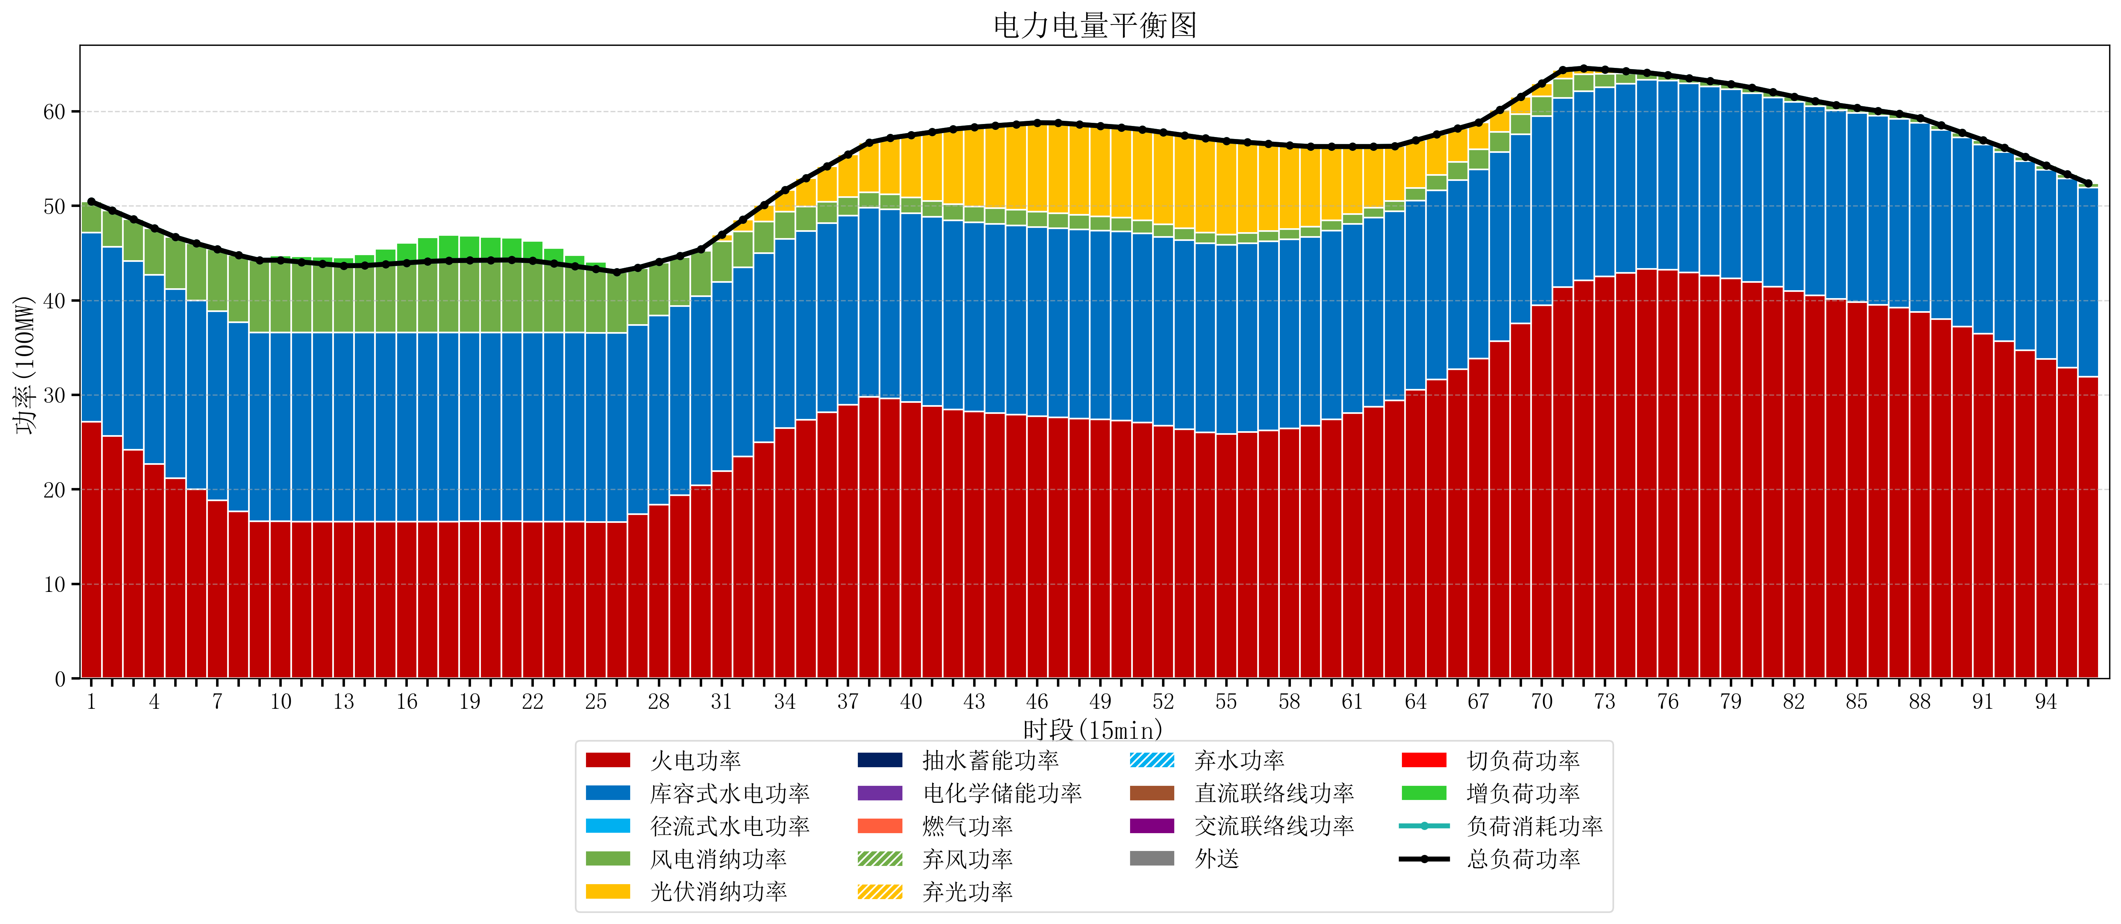
元件名称 | 时段1 | 时段2 | 时段3 | 时段4 | 时段5 | 时段6 | 时段7 | 时段8 | 时段9 | 时段10 | 时段11 | 时段12 | 时段13 | 时段14 | 时段15 | 时段16 | 时段17
name | t1 | t2 | t3 | t4 | t5 | t6 | t7 | t8 | t9 | t10 | t11 | t12 | t13 | t14 | t15 | t16 | t17
str | float64 | float64 | float64 | float64 | float64 | float64 | float64 | float64 | float64 | float64 | float64 | float64 | float64 | float64 | float64 | float64 | float64
火电功率 | 27.156351956 | 25.667286292 | 24.178220628 | 22.689154964 | 21.2000893 | 19.995970205 | 18.834593096 | 17.673215987 | 16.612127424 | 16.612315789 | 16.602631579 | 16.592947368 | 16.583263158 | 16.583894737 | 16.591157895 | 16.598421053 | 16.605684211
库容式水电功率 | 20 | 20 | 20 | 20 | 20 | 20 | 20 | 20 | 20 | 20 | 20 | 20 | 20 | 20 | 20 | 20 | 20
径流式水电功率 | 0 | 0 | 0 | 0 | 0 | 0 | 0 | 0 | 0 | 0 | 0 | 0 | 0 | 0 | 0 | 0 | 0
风电消纳功率 | 3.29 | 3.8395789474 | 4.3891578947 | 4.9387368421 | 5.4883157895 | 6.0252631579 | 6.5603157895 | 7.0953684211 | 7.6304210526 | 7.634 | 7.45 | 7.266 | 7.082 | 7.094 | 7.232 | 7.37 | 7.508
光伏消纳功率 | 0 | 0 | 0 | 0 | 0 | 0 | 0 | 0 | 0 | 0 | 0 | 0 | 0 | 0 | 0 | 0 | 0
抽水蓄能功率 | 0 | 0 | 0 | 0 | 0 | 0 | 0 | 0 | 0 | 0 | 0 | 0 | 0 | 0 | 0 | 0 | 0
电化学储能功率 | 0 | 0 | 0 | 0 | 0 | 0 | 0 | 0 | 0 | 0 | 0 | 0 | 0 | 0 | 0 | 0 | 0
燃气功率 | 0 | 0 | 0 | 0 | 0 | 0 | 0 | 0 | 0 | 0 | 0 | 0 | 0 | 0 | 0 | 0 | 0
直流联络线功率 | 0 | 0 | 0 | 0 | 0 | 0 | 0 | 0 | 0 | 0 | 0 | 0 | 0 | 0 | 0 | 0 | 0
交流联络线功率 | 0 | 0 | 0 | 0 | 0 | 0 | 0 | 0 | 0 | 0 | 0 | 0 | 0 | 0 | 0 | 0 | 0
负荷消耗功率 | 50.446351956 | 49.506865239 | 48.567378523 | 47.627891806 | 46.68840509 | 46.021233363 | 45.394908886 | 44.768584408 | 44.242548476 | 44.246315789 | 44.052631579 | 43.858947368 | 43.665263158 | 43.677894737 | 43.823157895 | 43.968421053 | 44.113684211
外送 | 0 | 0 | 0 | 0 | 0 | 0 | 0 | 0 | 0 | 0 | 0 | 0 | 0 | 0 | 0 | 0 | 0
总负荷功率 | 50.446351956 | 49.506865239 | 48.567378523 | 47.627891806 | 46.68840509 | 46.021233363 | 45.394908886 | 44.768584408 | 44.242548476 | 44.246315789 | 44.052631579 | 43.858947368 | 43.665263158 | 43.677894737 | 43.823157895 | 43.968421053 | 44.113684211
弃风功率 | 0 | 0 | 0 | 0 | 0 | 0 | 0 | 0 | 0 | 0 | 0 | 0 | 0 | 0 | 0 | 0 | 0
弃光功率 | 0 | 0 | 0 | 0 | 0 | 0 | 0 | 0 | 0 | 0 | 0 | 0 | 0 | 0 | 0 | 0 | 0
弃水功率 | 0 | 0 | 0 | 0 | 0 | 0 | 0 | 0 | 0 | 0 | 0 | 0 | 0 | 0 | 0 | 0 | 0
切负荷功率 | 0 | 0 | 0 | 0 | 0 | 0 | 0 | 0 | 0 | 0 | 0 | 0 | 0 | 0 | 0 | 0 | 0
增负荷功率 | 0 | 0 | 0 | 0 | 0 | 0 | 0 | 0 | 0.10028854626 | 0.49891259524 | 0.61839062358 | 0.73786865192 | 0.85734668025 | 1.1831404981 | 1.6415658948 | 2.0999912916 | 2.5584166883

